Default Theme Layout
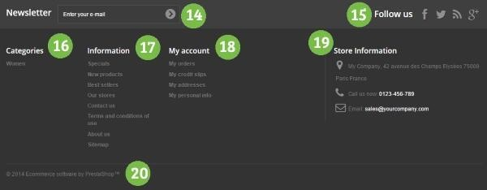
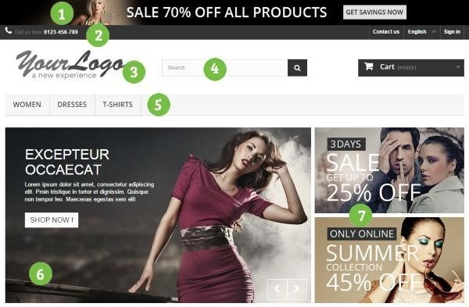
 | Modules au-dessus de la ligne de flottaison | To activate ?

blockbanner | 1. Bloc bannière Configurateur de thème > Configurer > paramètres | NO
blockcontact | 2. Bloc contact 09 50 64 02 96 67 Rue de belleville Paris a modifier dans : themes\default-bootstrap-throwback\modules\blockcontact | YES | Change background / disable contact us / MOVE SIGN IN
 | 3. Préférences > Thèmes > Onglet Logo > Logo de l’en-tête | YES | Move to middle
blocksearch | 4. Bloc recherche rapide (Activer/Désactiver uniquement) | YES | Move to Left
blocktopmenu | 5. Menu Haut horizontal dans : css : default-bootstrap-throwback/css/modules/blocktopmenu/css/superfish-modified.css tpl : themes\default-bootstrap-throwback\modules\blocktopmenu.tpl | YES | Change background / center / text color
homeslider | 6. Diaporama (image slider) pour votre page d’accueil | YES | width 100%
themeconfigurator | 7. Element de merchandising | bannières promotionnelles Configurateur de thème > Configurer > Point d’accroche “Top” ou Modules et Services > Positions | YES | Move bottom, after slider
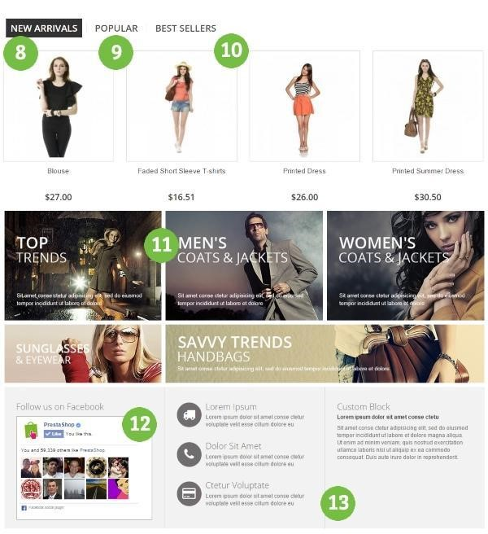
 | Modules dans le corps de la page

blocknewproducts | 8. Bloc nouveaux produits | NO | degreffer from hometeb and hometabcontent
homefeatured | 9. Produits mis en avant (page d’accueil) | YES | degreffer from hometab only
blockbestsellers | 10. Bloc meilleures ventes | NO | degreffer from hometeb and hometabcontent
blockspecials | Bloc promotions
 | 11. Configurateur de thème > Configurer > Point d’accroche “Body” | NO
blockfacebook | 12. Eléments de réassurance | Bloc Facebook Like Box Configurateur de thème > Configurer > paramètres | NO
blockcmsinfo | 13. Eléments de réassurance | Bloc informations CMS personnalisé | NO

 | Modules dans le footer |  | Modules et Services > Positions > displayFooter change background / add logo

blocknewsletter | 14. Bloc newsletter | YES
blocksocial | 15. Bloc social | YES
blockcategories | 16. Bloc catégories | NO | dégreffer
blockcms | 17. Bloc CMS Configurateur de thème > Configurer > paramètres | NO | dégreffer
blockmyaccountfooter | 18. Bloc Mon compte dans le pied de page (Activer/Désactiver) | NO | dégreffer
blockcontactinfos | 19. Bloc informations de contact | YES | greffer à …. 14 & 15 greffer au hoot displayNav header à la palce du bloc contact
blockcms | 20. Bloc CMS | NO | dégreffer

blocklanguages | Bloc sélecteur de langues | NO | désactiver
blockuserinfo | Bloc informations clients |  | déplacer de displayNav à DisplayTop

blockcart | Bloc Panier

